Oppgave 4
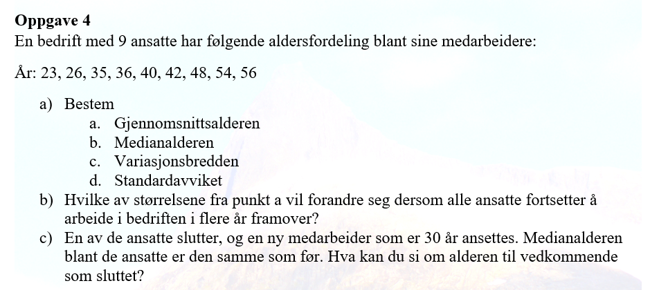
23 | 26 | 35 | 36 | 40 | 42 | 48 | 54 | 56

a)
Gjennomsnittsalderen= |  | 40 | år
Medianalderen= |  | 40 | år
Variasjonsbredden= |  | 33 | år
Standardavviket= |  | 11.4 | år

b) Når alle ansatte blir eldre, øker hver alder med samme antall år.
Gjennomsnittsalderen vil øke fordi summen av aldre øker.
Medianalderen vil øke fordi midtverdien øker tilsvarende.
Variasjonsbredden forblir den samme, fordi differansen mellom høyeste og laveste verdi ikke endres.
Standardavviket forblir det samme, siden variasjonen mellom aldrene ikke endres.

c) Medianen er 40 år. Dette betyr at midtverdien (den 5. verdien i den sorterte listen) er uendret.
Sortert liste med en ny alder på 30 år : |  |  | 23,26,30,35,36,40,42,48,54,56
Alderen til den som sluttet må ha vært mindre enn 40 år.

